상품제안서
카카오 꿈나라 달나라 스피커 | 상품코드: S41253

 |  |  |  |  |  |  | 02-713-8555 | www.synergygift.co.kr
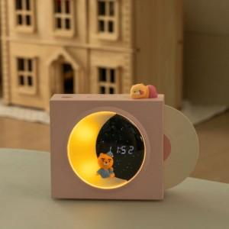 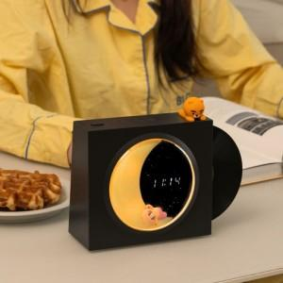 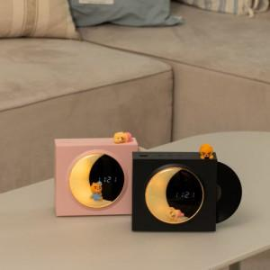

【상세/제작정보】

【인쇄/포장옵션】 | 스티커 / 포장지포장

【공급단가】 | 수량 | 20~ | 50~ | 100~ | 300~ | 500~
*VAT별도 | 블랙 | 50,300원 | 47,200원 | 46,000원 | 44,750원 | 43,900원
 | 핑크 | 50,300원 | 47,200원 | 46,000원 | 44,750원 | 43,900원

【상품 URL】 | https://www.synergygift.co.kr:443/src/goods_detail.php?gdno=41253

